VALOR GIRO SGP VIG_1994-2011
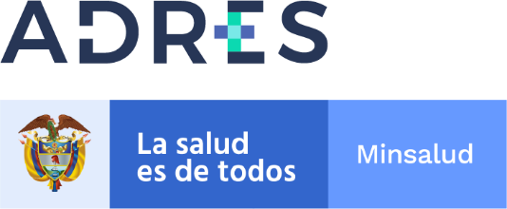

GIRO RECURSOS DE EXCEDENTES PROVENIENTES DEL PROCESOS DE SANEAMIENTO DE APORTES
PATRONALES DE LA VIGENCIA 1994-2011
 | RESOLUCIÓN 2360 DE 2016
 | GIROS VIGENCIA DICIEMBRE DE 2021

Departamento/Distrito | NIT EPS | Nombre EPS | NIT IPS | Nombre IPS | Valor Girado | Fecha Giro
CAQUETÁ | 800,091,594 | DEPARTAMENTO DE CAQUETÁ | 828,000,386 | ESE HOSPITAL MALVINAS HÉCTOR OROZCO OROZCO | 62,543,755.00 | 2021-12-30
TOTAL GIRADO VIGENCIA DICIEMBRE DE 2021 |  |  |  |  | 62,543,755.00

